Тест-кейсы
№ | Приоритет | Функционал | Описание проверки | Шаги | Ожидаемый результат | Фактический результат | Комментарий
1 | 1 | Поиск товара | Работа кнопки Поиск товара в правом верхнем углу страницы | 1. Нажать кнопку поиска в виде лупы. 2. Выбрать вкладку Товары по акциям. 3. Ввести товар полностью или часть слова . 4. Нажать Enter. | Список товаров, совпадающих с введенным в строке Поиск или собщение , что товар не найден. | Сообщение об ошибке - Кажется произошел непредвиденный сбой. | пример
2 | 1 | Поиск товара | Работа кнопки Поиск товара в правом верхнем углу страницы | 1. Нажать кнопку поиска в виде лупы. 2. Выбрать вкладку Рейтинг товаров. 3. Ввести товар полностью или часть слова . 4. Нажать Enter. | Список товаров, совпадающих с введенным в строке Поиск или собщение , что товар не найден. | Сообщение об ошибке - Кажется произошел непредвиденный сбой.
3 | 1 | Поиск товара | Работа кнопки Поиск товара в правом верхнем углу страницы | 1. Нажать кнопку поиска в виде лупы. 2. Выбрать вкладку Магазины. 3. Ввести товар полностью или часть слова . 4. Нажать Enter. | Список товаров, совпадающих с введенным в строке Поиск или собщение , что товар не найден. | Сообщение об ошибке - Кажется произошел непредвиденный сбой. | 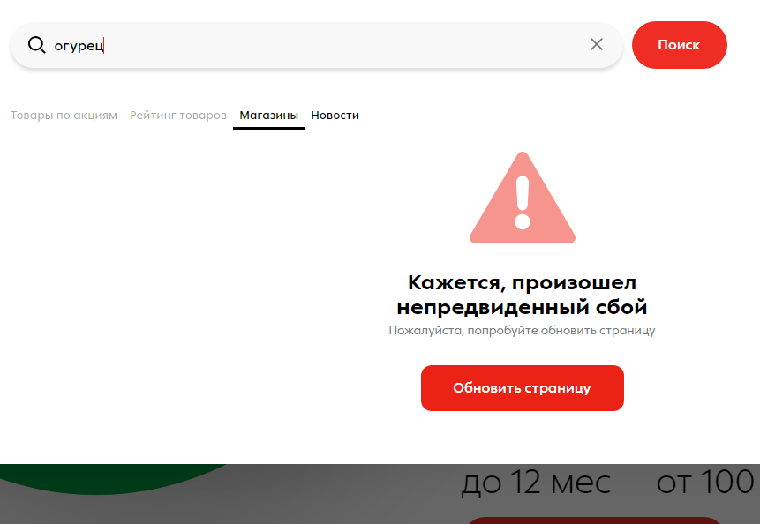
4 | 1 | Поиск товара | Работа кнопки Поиск товара в правом верхнем углу страницы | 1. Нажать кнопку поиска в виде лупы. 2. Выбрать вкладку Новости. 3. Ввести слово полностью или часть слова . 4. Нажать Enter. | Список новостей, совпадающих с введенным в строке Поиск или собщение , что ничего не найдено. | Список кратковременно появляется , далее выходит сообщение об ошибке - Кажется произошел непредвиденный сбой. | Видео с экрана прикреплено.

